Images
1 | HCT-58380 | 2 | HCT-58258 | 3 | HCT-58233 | 4 | HCT-58382
 | 名偵探柯南色紙第6彈 |  | 超獸戲牙朱古力 |  | 迪士尼扭曲樂園威化卡第4彈 |  | 幪面超人彩色紙第9彈
Rhx | $27.90 |  | $11.90 |  | $14.90 |  | $27.90
前彈參考
Bandai原創角色
前彈參考
前彈參考
 |  |  |  |  | 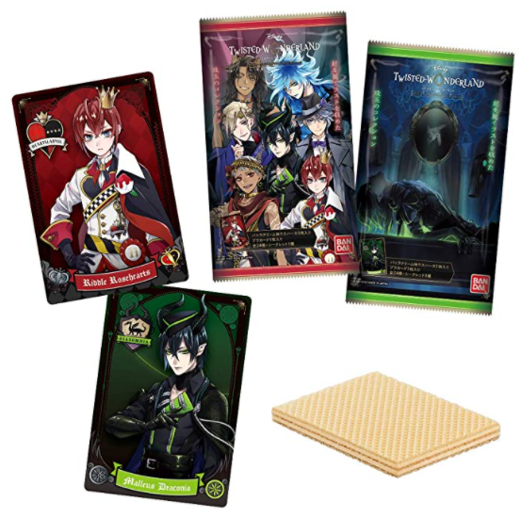 |  | 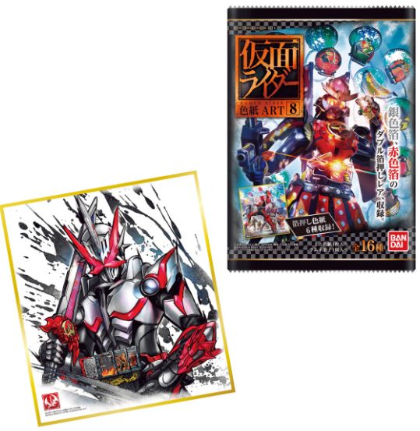
5 | HCT-58338 | 6 | HCT-62743 | 7 | HCT-58347 | 8 | HCT-54297WO
 | JoJo的奇妙冒險動畫特別版威化卡 |  | 名偵探柯南APTX 4869縮小小隊橡皮糖 |  | 動物最強王圖鑑朱古力威化 |  | 鬼滅之刃ADVERGE MOTION造型公仔第2彈
Rhx | $14.90 |  | $14.90 |  | $11.90 |  | $49.90
前彈參考
 | 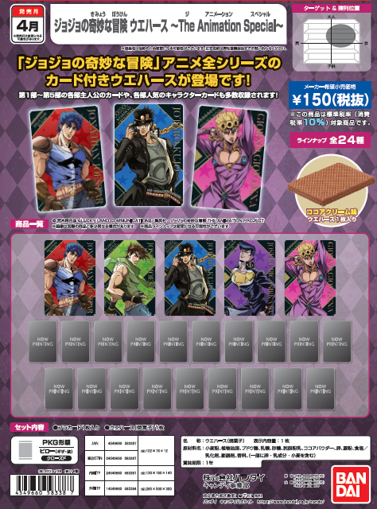 |  |  |  | 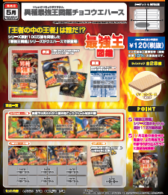 |  | 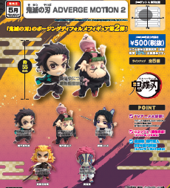
9 | HCT-54298WO
 | 鬼滅之刃ADVERGE MOTION造型公仔第2彈套裝
Rhx | $249.90
 | 